2.2.1. Aspectos geométricos
Aspecto | Calificación
 | Baja | Media | Alta
Aspectos geométricos
Irregularidad en planta de la edificación | . Forma geométrica regular y aproximadamente simétrica. . Largo menor que 3 veces el ancho. . No tiene "entradas y salidas". | Presenta algunas irregularidades en planta no muy pronunciadas | . El largo es mayor que 3 veces el ancho. . La forma es irregular, con entradas y salidas abruptas.
 | 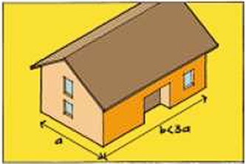 | 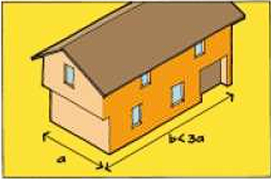 | 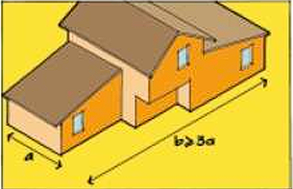
Cantidad de muros en dos direcciones | . Existen muros estructurales en las dos direcciones principales de la vivienda | . La mayoría de los muros se concentran en una sola dirección, aunque existen unos o varios en la misma dirección | . Más del 70% de los muros están en una sola dirección
 | 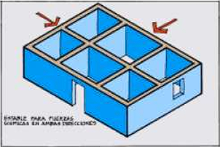 | 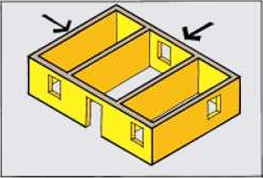 | 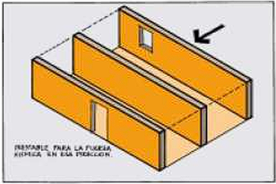
Irregularidad en altura | . La mayoría de muros estructurales son continuos desde la cimentación hasta la cubierta | . Algunos muros presentan discontinuidades desde la cimentación hasta la cubierta | . La mayoría de los muros no son continuos en altura desde su cimentación hasta la cubierta . Cambios de alineación en el sistema de muros en dirección vertical . Cambio de sistema de muros en pisos superiores a columnas en el piso inferior
 | 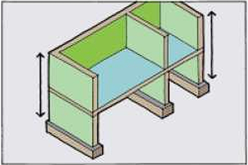 | 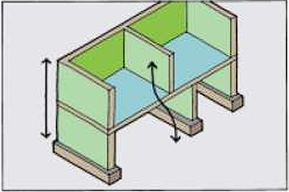 | 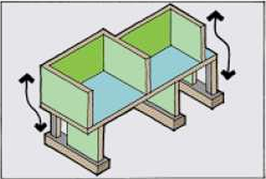

2.2.2. Aspectos constructivos
Aspecto | Calificación
 | Baja | Media | Alta
Aspectos constructivos
Calidad de las juntas de pega de mortero | . El espesor de la mayoría de las pegas está entre 0.7 y 1.3 cm . Las juntas son uniformes y continuas . Hay juntas de buena calidad, verticales y horizontales rodeando cada unidad de mampostería . El mortero es de buena calidad y presenta buena adherencia con la pieza de mampostería | . El espesor de la mayoría de las pegas es mayor a 1.3 cm o menor de 0.7 cm . Las juntas no son uniformes . No existen juntas verticales o son de mala calidad | . La pega es muy pobre entre los bloques, casi inexistente . Poca regularidad en la alineación de piezas . El mortero es de muy mala calidad o evidencia separación de las piezas de mampostería . No existen juntas verticales y horizontales en zonas del muro
 | 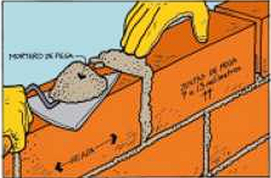 | 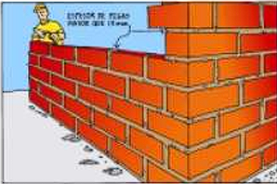 | 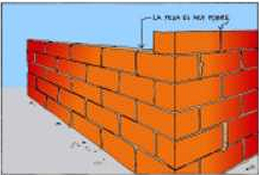
Tipo y disposición de unidades de mampostería | . Las unidades de mampostería están trabadas . Las unidades de mampostería son de buena calidad, no presentan deterioro . Las piezas están colocadas de manera uniforme y continua hilada tras hilada | . Algunas piezas están trabadas, mientras otras no lo están. Siendo la mayoría de la primera clase . Algunas piezas presentan deterioro . Algunas piezas están colocadas de manera uniforme y continua hilada tras hilada | . Las unidades de mampostería NO están trabadas . Las unidades de mampostería son de muy mala calidad, presentan deterioros importantes . Las piezas no están colocadas de manera uniforme y continua hilada tras hilada
 | 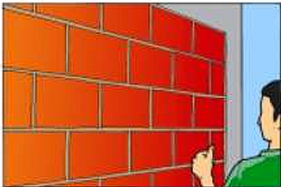 | 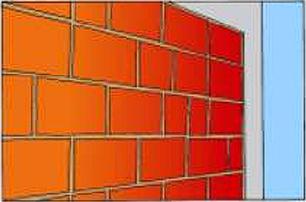 | 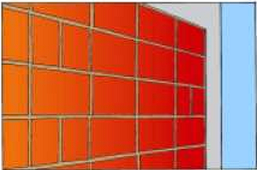
Calidad de los materiales | . El mortero no se deja rayar o desmoronar con un clavo o herramienta metálica. El concreto tiene buen aspecto, sin hormigueros y el acero no está expuesto. El ladrillo es de buena calidad, sin deterioros. | . Se cumplen varios de los requisitos mencionados | . No se cumple más de un requisito de los mencionados
 | 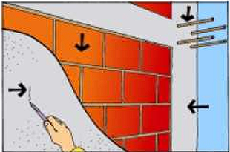 | 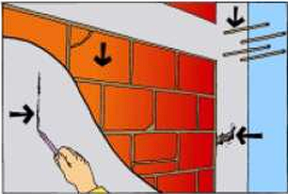 | 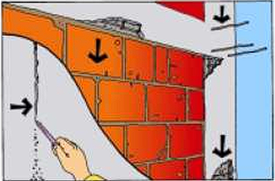

2.2.3. Aspectos estructurales
Aspecto | Calificación
 | Baja | Media | Alta
Aspectos estructurales
Características de las aberturas | . Las aberturas en los muros estructurales totalizan menos del 35% del área total del muro . La longitud total de aberturas en el muro corresponde a menos de la mitad de la longitud total del muro . Existe una distancia desde el borde del muro hasta la abertura adyacente igual a la altura de la misma o 50 cm, la que sea mayor. | No se cumplen algunos de los criterios en algunos muros de la vivienda | Muy pocos o ningún muro estructural de la vivienda cumple con los criterios
 | 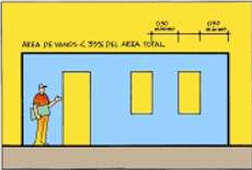 | 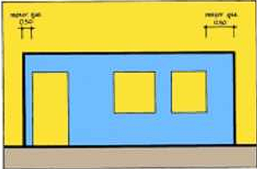 | 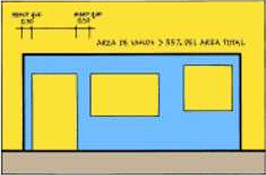
Entrepiso | . El entrepiso está conformado por placas de concreto fundidas en el sitio o placas prefabricadas que funcionan de manera monolítica . La placa de entrepiso se apoya de manera adecuada a los muros de soporte y proporciona continuidad y monolitismo . La placa de entrepiso es continua, monolítica y uniforme en relación con los materiales que la componen | La placa de entrepiso no cumple con alguna de las consideraciones | . La placa de entrepiso no cumple con varias de las consideraciones . Los entrepisos están conformados por madera o combinaciones de materiales y no proporcionan las características de continuidad y amarre deseados
 | 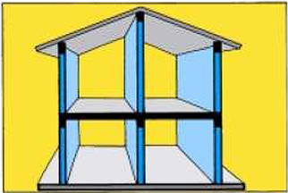 | 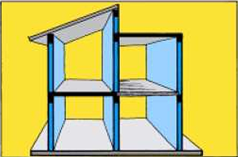 | 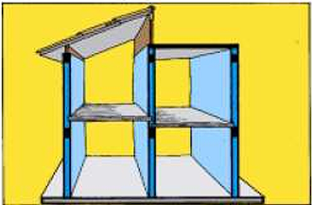
Amarre de cubiertas | . Existen tornillos, alambres o conexiones similares que amarran los techos a los muros . Hay arriostramiento de las vigas y la distancia entre vigas no es muy grande . La cubierta es liviana y está debidamente amarrada y apoyada a la estructura de cubierta | Algunos de los anteriores criterios no se cumplen | . La mayoría de criterios mencionados no se cumplen . La cubierta es pesada y no está debidamente soportada o arriostrada
 | 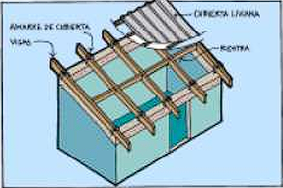 | 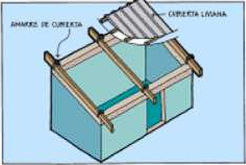 | 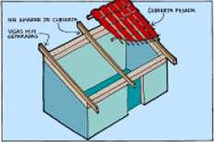

2.2.5. Cimentación
Aspecto | Calificación
 | Baja | Media | Alta
Cimentación | . La cimentación está conformada por vigas corridas en concreto reforzado bajo muros estructurales. Las vigas de cimentación conforman anillos amarrados | . La cimentación no está debidamente amarrada | . La edificación no cuenta con una cimentación adecuada
 | 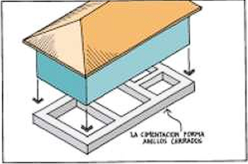 | 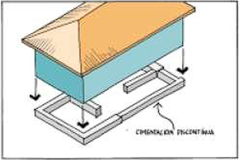 | 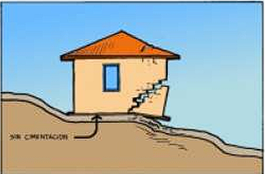

2.2.6. Entorno (Topografía)
Aspecto | Calificación
 | Baja | Media | Alta
Entorno (Topografía) | La topografía donde se encuentra la vivienda es plana o muy poco inclinada | La topografía donde se encuentra la casa tiene un ángulo entre 20 a 30 grados de inclinación horizontal | La vivienda se encuentra localizada en pendientes con una inclinación mayor a 30 grados con lao horizontal
 | 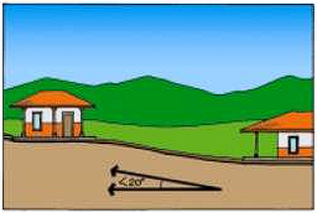 | 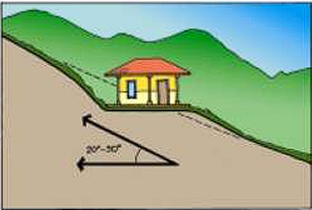 | 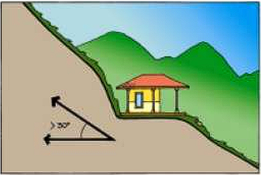

2.2.7. Suelos
Aspecto | Calificación
 | Baja | Media | Alta
Suelos | El suelo de fundación es duro. Esto se puede saber cuándo alrededor de la edificación no existen hundimientos, cuando no se evidencian árboles o postes inclinados, no se siente vibración cuando pasa un vehículo pesado cerca de la vivienda o cuando en general las viviendas no presentan agrietamientos o daños generalizados, especialmente grietas en los pisos o hundimientos y desniveles en el mismo | El suelo de fundación es de mediana resistencia. Se puede presentar en general algunos hundimientos y vibraciones por el paso de vehículos pesados. Se pueden identificar algunos daños generalizados en viviendas o manifestaciones de hundimientos pequeños | El suelo de la fundación es blando o es arena suelta. Se sabe por el hundimiento en las zonas vecinas, se siente la vibración al paso de los vehículos pesados y las viviendas han presentado asentamientos considerables en el tiempo de construcción. La mayoría de las viviendas de la zona presentan agrietamientos o hundimientos
 | 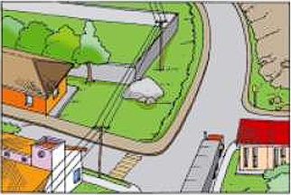 | 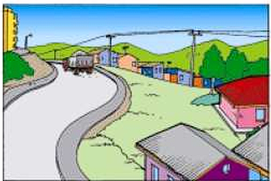 | 